Sheet1

编号 | 类型 | 说明
Npc_001 | NPC | 传送门
Npc_002 | 怪物 | 老虎
Npc_003 | BOSS | 孟获大王
Npc_010 | NPC | 曹操
Npc_011 | NPC | 文臣（司马懿？）
Npc_012 | NPC | 孙权
Npc_013 | NPC | 关羽
Npc_014 | NPC | 张飞
Npc_015 | NPC | 张辽
Npc_016 | NPC | 夏侯淳
Npc_017 | NPC | 张郃
Npc_018 | NPC | 马超
Npc_020 | NPC | 张角
Npc_021 | 怪物 | 刀兵
Npc_022 | 怪物 | 刀兵2

Npc_001 | NPC | 传送门
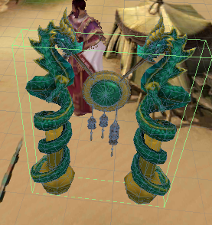

Npc_002 | 怪物 | 老虎
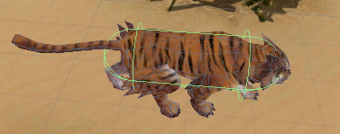

Npc_003 | BOSS | 孟获大王
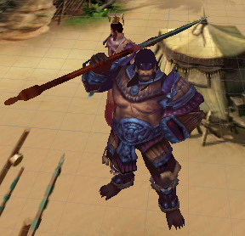

Npc_010 | NPC | 曹操
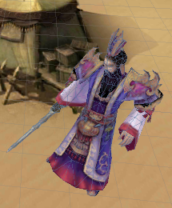

Npc_011 | NPC | 文臣（司马懿？）
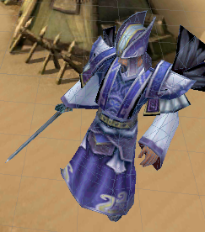

Npc_012 | NPC | 孙权
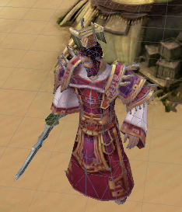

Npc_013 | NPC | 关羽
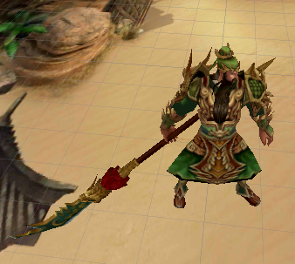

Npc_014 | NPC | 张飞
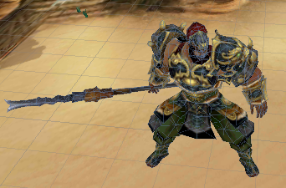

Npc_015 | NPC | 张辽
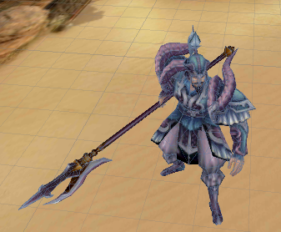

Npc_016 | NPC | 夏侯淳
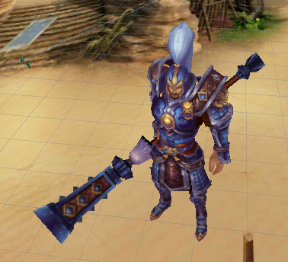

Npc_017 | NPC | 张郃
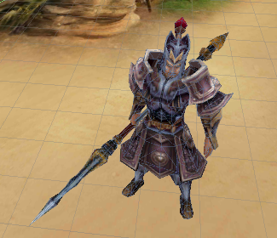

Npc_018 | NPC | 马超
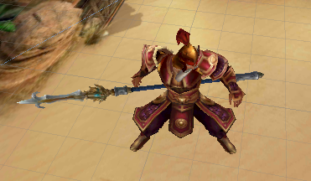

Npc_020 | NPC | 张角
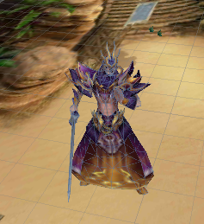

Npc_021 | 怪物 | 刀兵
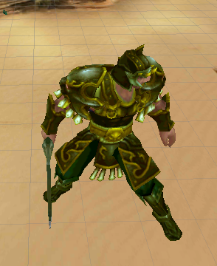

Npc_022 | 怪物 | 刀兵2
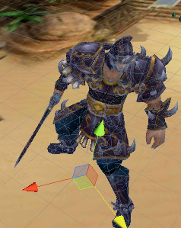

Npc_023 | NPC | 老臣


Npc_024 | NPC | 吴国老臣
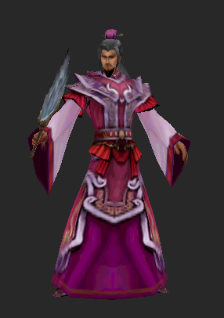

Npc_025 | NPC | 魏国女臣
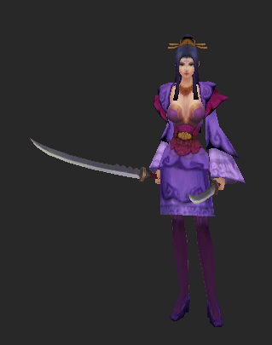

Npc_026 | NPC | 诸葛孔明


Npc_027 | NPC | 庞统
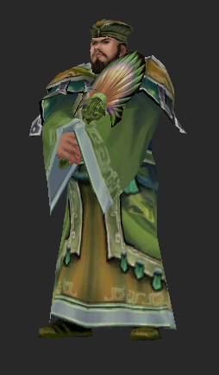

Npc_028 | NPC | 吕蒙
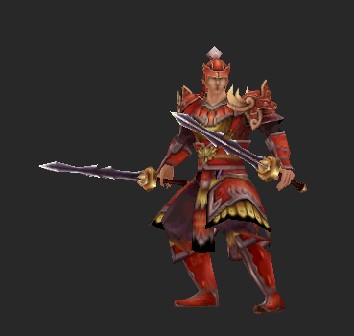

Npc_029 | NPC | 徐晃
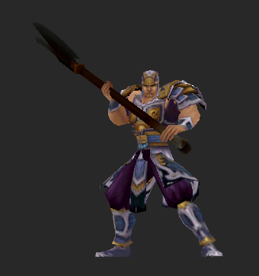

Npc_030 | NPC | 孙策
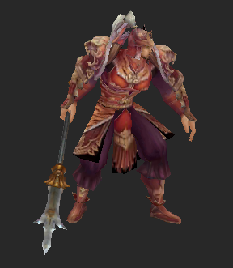

Npc_031 | NPC | 荀彧

